画面遷移
対象業務 概要

 | コンポーネント

画面ID
画面名
D-AAA-1
技術者稼働一覧
D-AAA-2
技術者稼働変更画面

「編集」ボタン押下

「戻る」ボタン押下
「編集」ボタン押下
「検索」ボタン押下
「社員番号」リンク押下
 |  | [ 画面 ]
D-AAA-3
技術者稼働詳細画面
「削除」ボタン押下
Action URL

「ファイルを選択」ボタン押下
「戻る」ボタン押下
 |  | [ アクション ]

「インポート」ボタン押下

 |  | [ 画面遷移 ]
D-AAA-4
技術者稼働インポート画面

 |  | [ 条件分岐 ]

技術者稼働一覧＿画面レイアウト・画面項目定義
画面ID |  |  |  |  | 画面名 |  |  |  |  | 概要（業務目的）
D-AAA-1 |  |  |  |  | 技術者稼働一覧 |  |  |  |  | 技術者情報表一覧の画面です。社員番号で検索ができます。

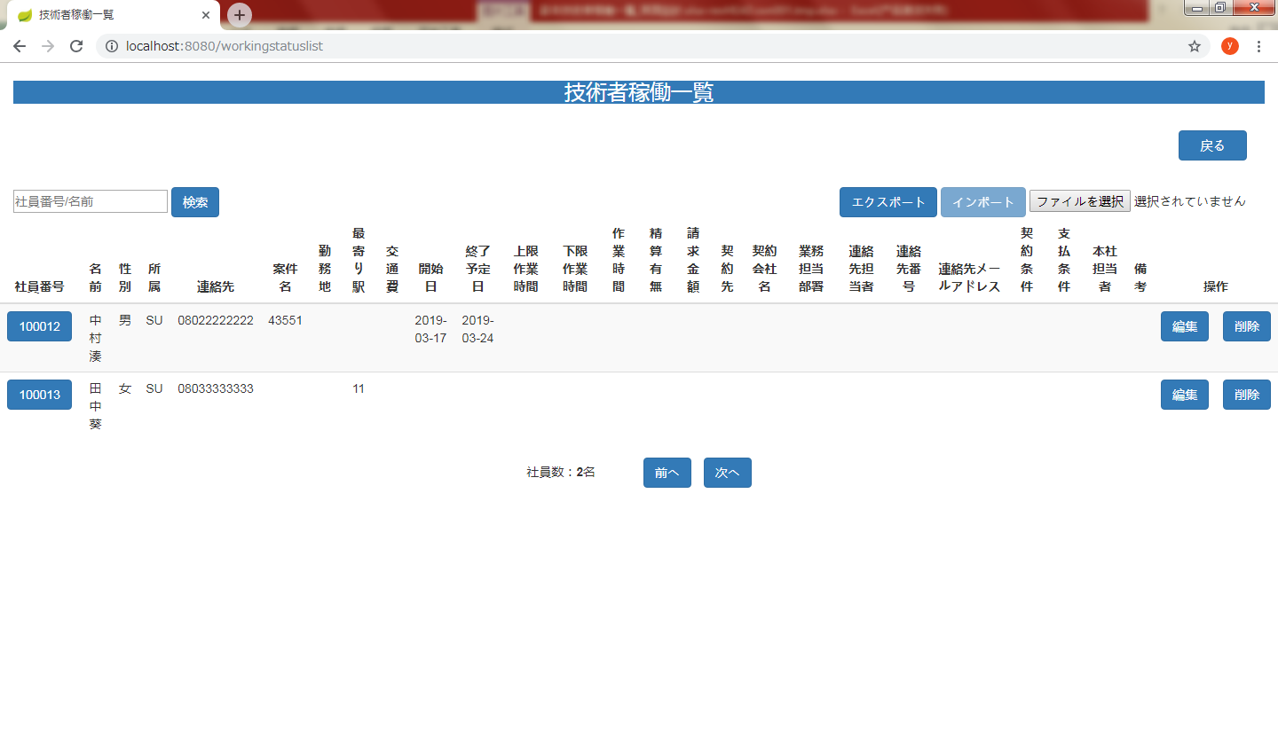
画面レイアウト
【レイアウト】 |  |  |  |  |  |  |  |  |  |  |  | 【説明】
 |  |  |  |  |  |  |  |  |  |  |  | ＜表示＞
 |  |  |  |  |  |  |  |  |  |  |  | 1.初期表示
 |  |  |  |  |  |  |  |  |  |  |  |  | 社員技術者情報を一覧にする。
⑭
⑩
⑪
⑫
⑬
②
①
 |  |  |  |  |  |  |  |  |  |  |  | 2.説明
 |  |  |  |  |  |  |  |  |  |  |  |  | ①検索：ボタン
 |  |  |  |  |  |  |  |  |  |  |  |  | ②を入力し、検索ボタンをを押したら
 |  |  |  |  |  |  |  |  |  |  |  |  | 社員番号で検索できます。

④
⑤
 |  |  |  |  |  |  |  |  |  |  |  |  | ②検索条件：テキストボックス
 |  |  |  |  |  |  |  |  |  |  |  |  | 社員番号を入力し、①をを押したら検索ができます。
③

⑥
⑦
 |  |  |  |  |  |  |  |  |  |  |  |  | ③詳細画面：社員番号リンク
 |  |  |  |  |  |  |  |  |  |  |  |  | 社員番号リンクを押したら技術者情報
 |  |  |  |  |  |  |  |  |  |  |  |  | 詳細画面に遷移する。（/workingstatusDetails）

 |  |  |  |  |  |  |  |  |  |  |  |  | ④編集：ボタン
 |  |  |  |  |  |  |  |  |  |  |  |  | 編集ボタンを押したら技術者情報変更画面
 |  |  |  |  |  |  |  |  |  |  |  |  | に遷移する。（/workingstatusUpdate）

 |  |  |  |  |  |  |  |  |  |  |  |  | ⑤削除：ボタン
 |  |  |  |  |  |  |  |  |  |  |  |  | 削除を押したら技術者情報削除確認
 |  |  |  |  |  |  |  |  |  |  |  |  | 画面が出る。（⑪、⑫） |  | ⑧⑨

 |  |  |  |  |  |  |  |  |  |  |  |  | ⑥前へ：ボタン
 |  |  |  |  |  |  |  |  |  |  |  |  | 最前のページに不可遷移する。
 |  |  |  |  |  |  |  |  |  |  |  |  | 第一ページの場合 前へのボタンが無効する

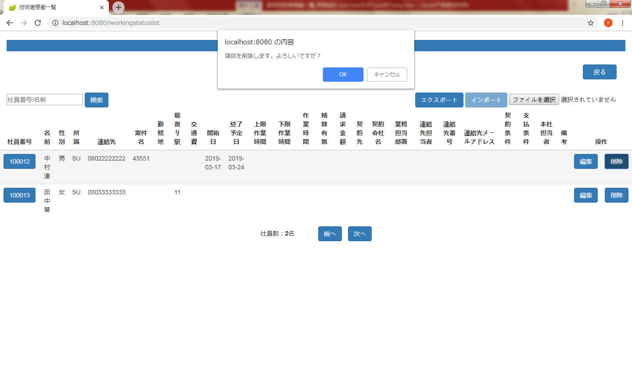
 |  |  |  |  |  |  |  |  |  |  |  |  | ⑦次へ：ボタン
 |  |  |  |  |  |  |  |  |  |  |  |  | 次のページに遷移する。
 |  |  |  |  |  |  |  |  |  |  |  |  | 最後ページの場合 次へのボタンが無効する

 |  |  |  |  |  |  |  |  |  |  |  |  | ⑧OK：ボタン
 |  |  |  |  |  |  |  |  |  |  |  |  | OKを押したら技術者情報を削除する。
⑧
⑨
 |  |  |  |  |  |  |  |  |  |  |  |  | ⑨キャンセル：ボタン
 |  |  |  |  |  |  |  |  |  |  |  |  | キャンセルを押したら技術者情報削除の動作を取り消す。

 |  |  |  |  |  |  |  |  |  |  |  |  | ➉エクスポート：ボタン
 |  |  |  |  |  |  |  |  |  |  |  |  | エクスポートを押したらPCのローカルのファイルにダウンロードする

 |  |  |  |  |  |  |  |  |  |  |  |  | ⑪インポート：ボタン
 |  |  |  |  |  |  |  |  |  |  |  |  | ファイルを選択しないの場合を押したらインポートボタンが無効する

 |  |  |  |  |  |  |  |  |  |  |  |  | ⑫ファイルを選択：ボタン
 |  |  |  |  |  |  |  |  |  |  |  |  | ファイル選択ボックスを表示する。

 |  |  |  |  |  |  |  |  |  |  |  |  | ⑬選択されていません
 |  |  |  |  |  |  |  |  |  |  |  |  | ファイルを選択しませんの場合
 |  |  |  |  |  |  |  |  |  |  |  |  | 選択されていません を表示する

 |  |  |  |  |  |  |  |  |  |  |  |  | ⑭戻る：ボタン
 |  |  |  |  |  |  |  |  |  |  |  |  | 戻るを押したらメニューに遷移する。（/menu）

 |  |  |  |  |  |  |  |  |  |  |  |  | ⑮ファイルを選択を選択したら 選択されていません
 |  |  |  |  |  |  |  |  |  |  |  |  | が選択した後の.xlsファイルに変更する

 |  |  |  |  |  |  |  |  |  |  |  |  | ⑯インポート が押したらインポート結果一覧画面に遷移する

⑯
⑮
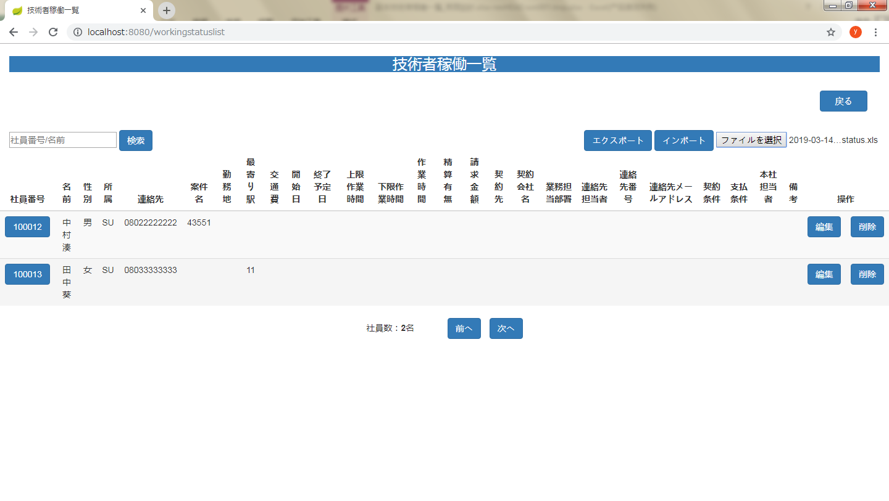

 | 項目定義
項目属性 |  |  |  |  |  |  |  |  |  |  |  | バリデーション |  |  |  |  |  | データベース項目 (*ロジックor詳細設計)
No | グループ タイプ | グループ名 (論理名) | コンポーネント名 | コンポーネント 物理名 | HTMLタイプ | I/O | 型 | 長さ | フォーマット ／スタイル | タブ オーダー | 表示条件 | 必須 | 桁 | 型 | 範囲 | 関連 | 参照 | テーブル | カラム
1 | Form | 検索フォーム | 戻る |  | ボタン | IN |  | - |  | 1 | 常に表示
2 | Form | 検索フォーム | 検索ボタン |  | テキストフィールド | IN |  | - |  | 2 | 常に表示
3 | Table | 詳細画面テーブル | 詳細画面 |  | リンク | IN |  | - |  | 3 | 常に表示
4 | Table | 詳細画面テーブル | 編集 |  | ボタン | IN |  | - |  | 4 | 常に表示
5 | Form | 削除フォーム | 削除 |  | ボタン | IN |  | - |  | 5 | 常に表示
6 | Form | ページフォーム | 前へ |  | ボタン | IN |  | - |  | 6 | 常に表示
7 | Form | ページフォーム | 次へ |  | ボタン | IN |  | - |  | 7 | 常に表示
8 | Form | 削除フォーム | OK |  | ボタン | IN |  | - |  | 8 | 削除を押したら表示
9 | Form | 削除フォーム | キャンセル |  | ボタン | IN |  | - |  | 9 | 削除を押したら表示
10 | Form | エクスポート | エクスポート |  | ボタン | IN |  | - |  | 10 | 常に表示
11 | Form | インポート | インポート |  | ボタン | IN |  | - |  | 11 | 常に表示
12 | Form | ファイルを選択 | 選択ボックス |  | ボタン | IN |  |  |  | 12 | 常に表示
13 | Form | 選択されていません | 文字 |  | ファイル | IN |  | - |  | 12 | 常に表示
14 | Form | 戻る | 戻る |  | ボタン | IN |  | - |  | 13 | 常に表示
 | バリデーション

アクション

技術者稼働変更画面＿画面レイアウト・画面項目定
画面ID |  |  |  | 画面名 |  |  |  |  | 概要（業務目的）
D-AAA-2 |  |  |  | 技術者稼働変更画面 |  |  |  |  | 技術者情報を編集する画面です。入力可。

画面レイアウト
【レイアウト】 |  |  |  |  |  |  |  |  |  |  | 【説明】
 |  |  |  |  |  |  |  |  |  |  | ＜表示＞
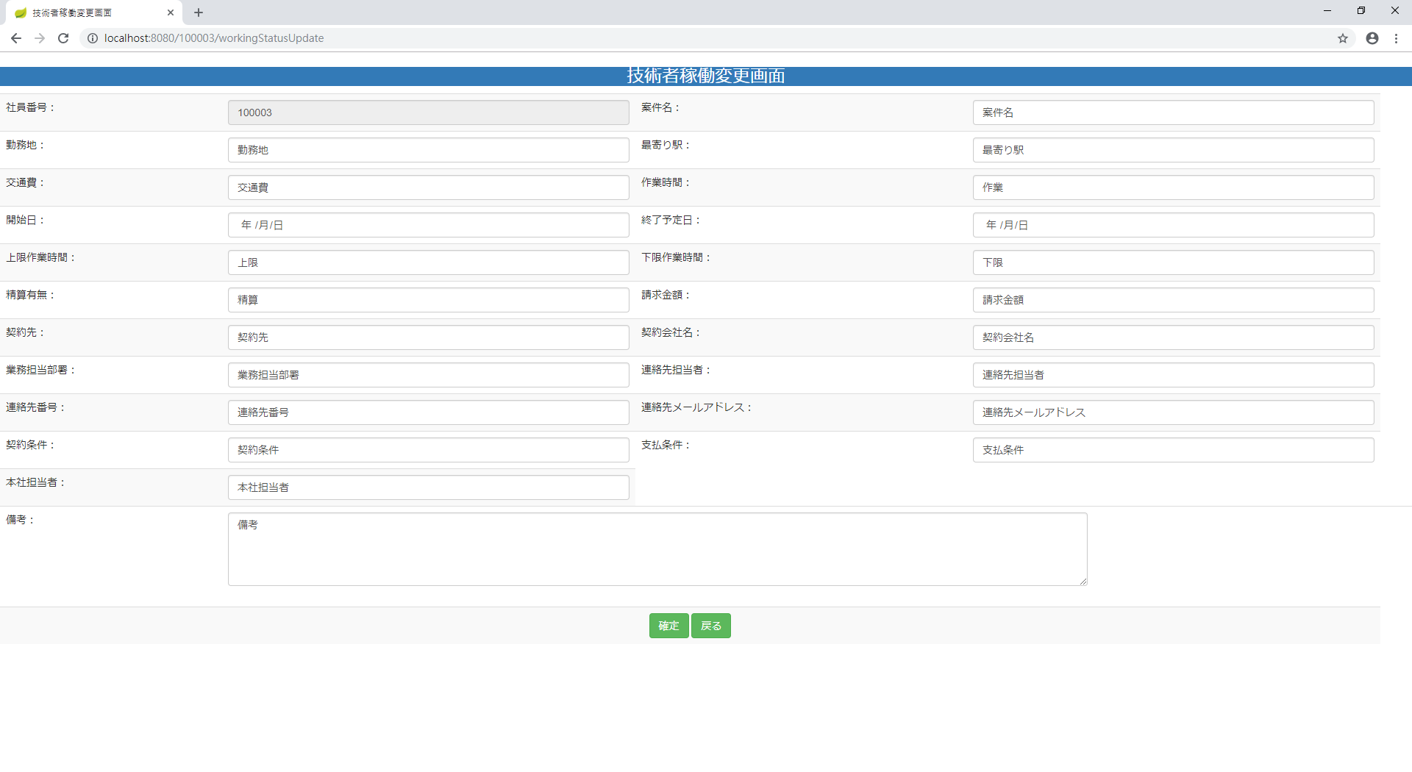
 |  |  |  |  |  |  |  |  |  |  | 1.初期表示
 |  |  |  |  |  |  |  |  |  |  |  | 選択した社員営業情報現状を表示する。

①
②
③
④
 |  |  |  |  |  |  |  |  |  |  | 2.説明
 |  |  |  |  |  |  |  |  |  |  |  | ①-㉒社員情報。①は入力不可。
⑤
⑥
⑦
⑧
⑨
⑩
 |  |  |  |  |  |  |  |  |  |  |  | ㉓確定：ボタン
 |  |  |  |  |  |  |  |  |  |  |  | ②-㉒技術者情報の変更内容を入力後、「確定」㉓押下
 |  |  |  |  |  |  |  |  |  |  |  | により技術者情報変更処理を行い、技術者稼働一覧
⑪
⑫
 |  |  |  |  |  |  |  |  |  |  |  | 画面に遷移する。

⑬
⑭
⑮
⑯
 |  |  |  |  |  |  |  |  |  |  |  | ㉔戻る：ボタン
 |  |  |  |  |  |  |  |  |  |  |  | 「戻る」㉔押すと、技術者稼働一覧に遷移する。
⑰
⑱
⑲
⑳
㉑
㉒

㉓
㉔
 |  |  |  |  |  |  |  |  |  |  | ＜件数＞

項目定義
項目属性 |  |  |  |  |  |  |  |  |  |  | バリデーション |  |  |  |  |  | データベース項目 (*ロジックor詳細設計)
No | グループ タイプ | グループ名 (論理名) | コンポーネント名 | HTMLタイプ | I/O | 型 | 長さ | フォーマット ／スタイル | タブ オーダー | 表示条件 | 必須 | 桁 | 型 | 範囲 | 関連 | 参照 | テーブル | カラム
1 | Form | 情報変更フォーム | 社員番号 | テキストフィールド | OUT | 文字列 | - |  | 1 | 常に表示
2 | Form | 情報変更フォーム | 案件名 | テキストフィールド | IN | 文字列 | - |  | 2 | 常に表示
3 | Form | 情報変更フォーム | 勤務地 | テキストフィールド | IN | 文字列 | - |  | 3 | 常に表示
4 | Form | 情報変更フォーム | 最寄り駅 | テキストフィールド | IN | 文字列 | - |  | 4 | 常に表示
5 | Form | 情報変更フォーム | 交通費 | テキストフィールド | IN | 文字列 | - |  | 5 | 常に表示
6 | Form | 情報変更フォーム | 作業時間 | テキストフィールド | IN | 文字列 | - |  | 6 | 常に表示
7 | Form | 情報変更フォーム | 開始日 | テキストフィールド | IN | 文字列 | - |  | 7 | 常に表示
8 | Form | 情報変更フォーム | 終了予定日 | テキストフィールド | IN | 文字列 | - |  | 8 | 常に表示
9 | Form | 情報変更フォーム | 上限作業時間 | テキストフィールド | IN | 文字列 | - |  | 9 | 常に表示
10 | Form | 情報変更フォーム | 下限作業時間 | テキストフィールド | IN | 文字列 | - |  | 10 | 常に表示
11 | Form | 情報変更フォーム | 精算有無 | テキストフィールド | IN | 文字列 | - |  | 11 | 常に表示
12 | Form | 情報変更フォーム | 請求金額 | テキストフィールド | IN | 文字列 | - |  | 12 | 常に表示
13 | Form | 情報変更フォーム | 契約先 | テキストフィールド | IN | 文字列 | - |  | 13 | 常に表示
14 | Form | 情報変更フォーム | 契約会社名 | テキストフィールド | IN | 文字列 | - |  | 14 | 常に表示
15 | Form | 情報変更フォーム | 業務担当部署 | テキストフィールド | IN | 文字列 | - |  | 15 | 常に表示
16 | Form | 情報変更フォーム | 連絡先担当者 | テキストフィールド | IN | 文字列 | - |  | 16 | 常に表示
17 | Form | 情報変更フォーム | 連絡先番号 | テキストフィールド | IN | 文字列 | - |  | 17 | 常に表示
18 | Form | 情報変更フォーム | 連絡先メールアドレス | テキストフィールド | IN | 文字列 | - |  | 18 | 常に表示
19 | Form | 情報変更フォーム | 契約条件 | テキストフィールド | IN | 文字列 | - |  | 19 | 常に表示
20 | Form | 情報変更フォーム | 支払条件 | テキストフィールド | IN | 文字列 | - |  | 20 | 常に表示
21 | Form | 情報変更フォーム | 本社担当者 | テキストフィールド | IN | 文字列 | - |  | 21 | 常に表示
22 | Form | 情報変更フォーム | 備考 | テキストフィールド | IN | 文字列 | - |  | 22 | 常に表示
23 | Form | 情報変更フォーム | 確定 | ボタン | IN |  | - |  | 23 | 常に表示
24 | Form | 情報変更フォーム | 戻る | ボタン | IN |  | - |  | 24 | 常に表示
バリデーション

アクション

技術者稼働詳細画面＿画面レイアウト・画面項目定義
画面ID |  |  |  | 画面名 |  |  |  |  | 概要（業務目的）
D-AAA-3 |  |  |  | 技術者稼働詳細画面 |  |  |  |  | 技術者情報を表示する画面です。入力不可。

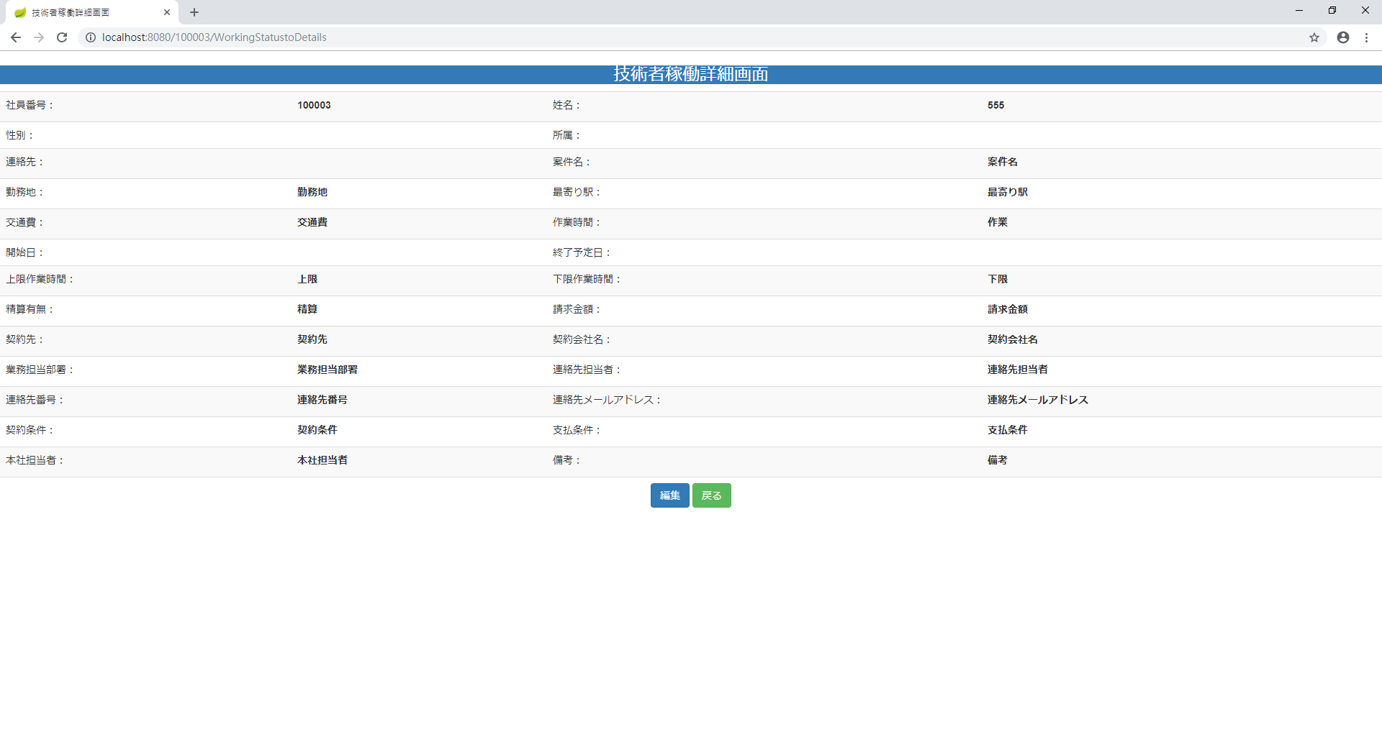
画面レイアウト
【レイアウト】 |  |  |  |  |  |  |  |  |  |  | 【説明】
 |  |  |  |  |  |  |  |  |  |  | ＜表示＞
 |  |  |  |  |  |  |  |  |  |  | 1.初期表示
①
 |  |  |  |  |  |  |  |  |  |  |  | 選択した技術者情報現状を表示する。

 |  |  |  |  |  |  |  |  |  |  | 2.説明
 |  |  |  |  |  |  |  |  |  |  |  | ①社員技術者情報
 |  |  |  |  |  |  |  |  |  |  |  | 社員技術者情報を表示する。

 |  |  |  |  |  |  |  |  |  |  |  | ②編集ボタン
 |  |  |  |  |  |  |  |  |  |  |  | 「編集」②ボタンを押すと、技術者稼働変更画面
 |  |  |  |  |  |  |  |  |  |  |  | に遷移する。

 |  |  |  |  |  |  |  |  |  |  |  | ③戻るボタン
 |  |  |  |  |  |  |  |  |  |  |  | 「戻る」③ボタンを押すと、技術者稼働一覧に遷移する。

③
②
 |  |  |  |  |  |  |  |  |  |  | ＜件数＞

項目定義
項目属性 |  |  |  |  |  |  |  |  |  |  | バリデーション |  |  |  |  |  | データベース項目 (*ロジックor詳細設計)
No | グループ タイプ | グループ名 (論理名) | コンポーネント名 | HTMLタイプ | I/O | 型 | 長さ | フォーマット ／スタイル | タブ オーダー | 表示条件 | 必須 | 桁 | 型 | 範囲 | 関連 | 参照 | テーブル | カラム
1 | Form | 操作フォーム | 編集 | ボタン | IN |  | - |  | 1 | 常に表示
2 | Form | 操作フォーム | 戻る | ボタン | IN |  | - |  | 2 | 常に表示

バリデーション

アクション

インポート結果一覧
画面ID |  |  |  |  |  | 画面名 |  |  |  |  | 概要（業務目的）
D-AAA-4 |  |  |  |  |  | 技術者稼働インポート結果一覧 |  |  |  |  | 技術者稼働インポート結果一覧画面です。入力不可。

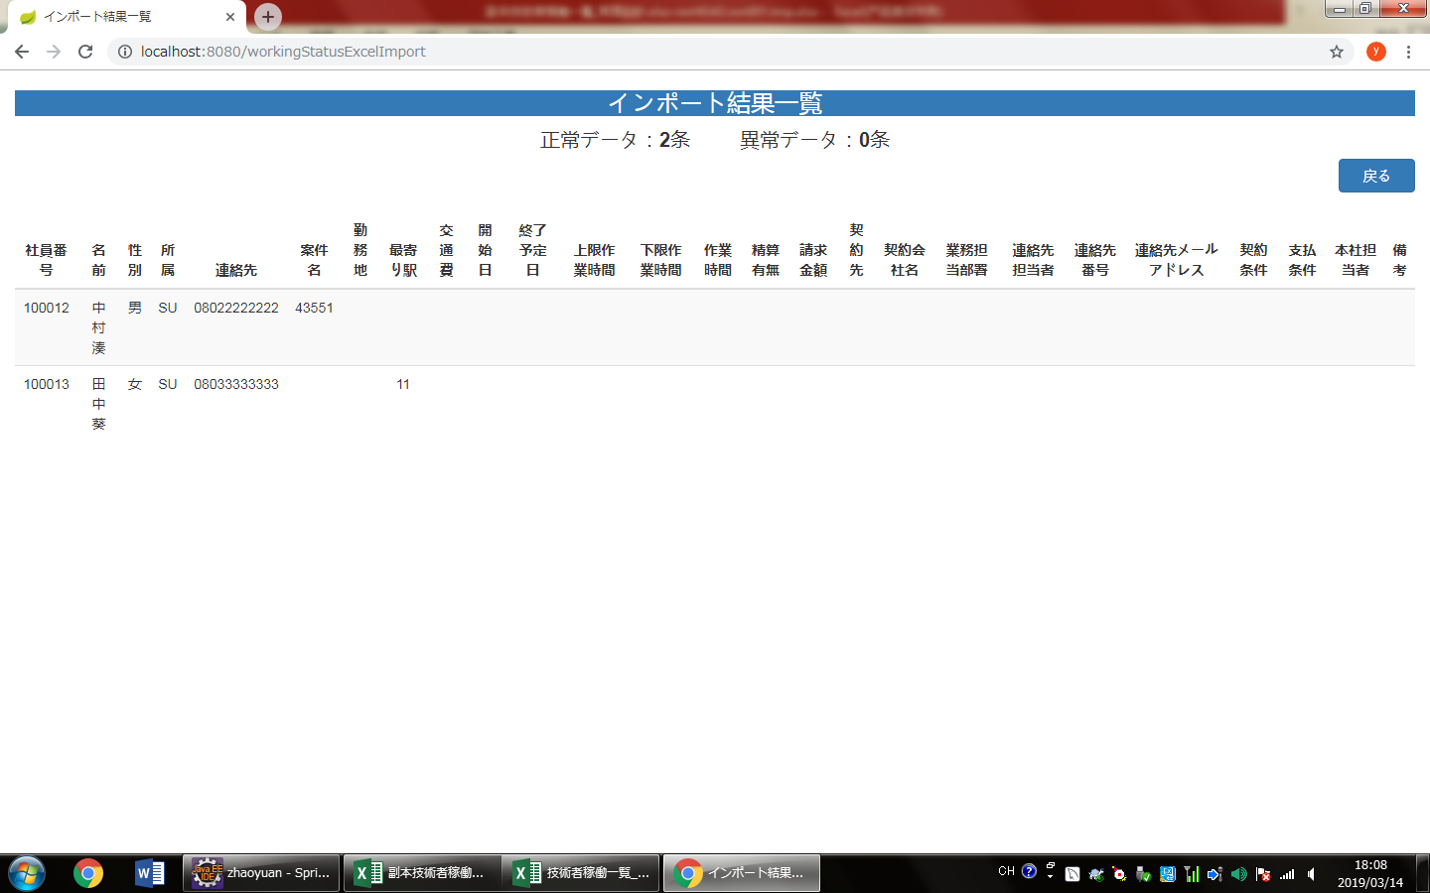
画面レイアウト
【レイアウト】 |  |  |  |  |  |  |  |  |  |  |  |  | 【説明】
 |  |  |  |  |  |  |  |  |  |  |  |  | ＜表示＞
 |  |  |  |  |  |  |  |  |  |  |  |  | 1.初期表示
 |  |  |  |  |  |  |  |  |  |  |  |  |  | インポート結果表示する。

④
①
②
 |  |  |  |  |  |  |  |  |  |  |  |  | 2.説明
 |  |  |  |  |  |  |  |  |  |  |  |  |  | ①正常データ：ボタン
 |  |  |  |  |  |  |  |  |  |  |  |  |  | ①正常データ

 |  |  |  |  |  |  |  |  |  |  |  |  |  | ②異常データ：ボタン
 |  |  |  |  |  |  |  |  |  |  |  |  |  | ファイルインポートの異常件数

③
 |  |  |  |  |  |  |  |  |  |  |  |  |  | ③社員リスト
 |  |  |  |  |  |  |  |  |  |  |  |  |  | 正常インポートのリスト

 |  |  |  |  |  |  |  |  |  |  |  |  |  | ④戻る
 |  |  |  |  |  |  |  |  |  |  |  |  |  | 「戻る」ボタンを押すと、技術者稼働一覧に遷移する。

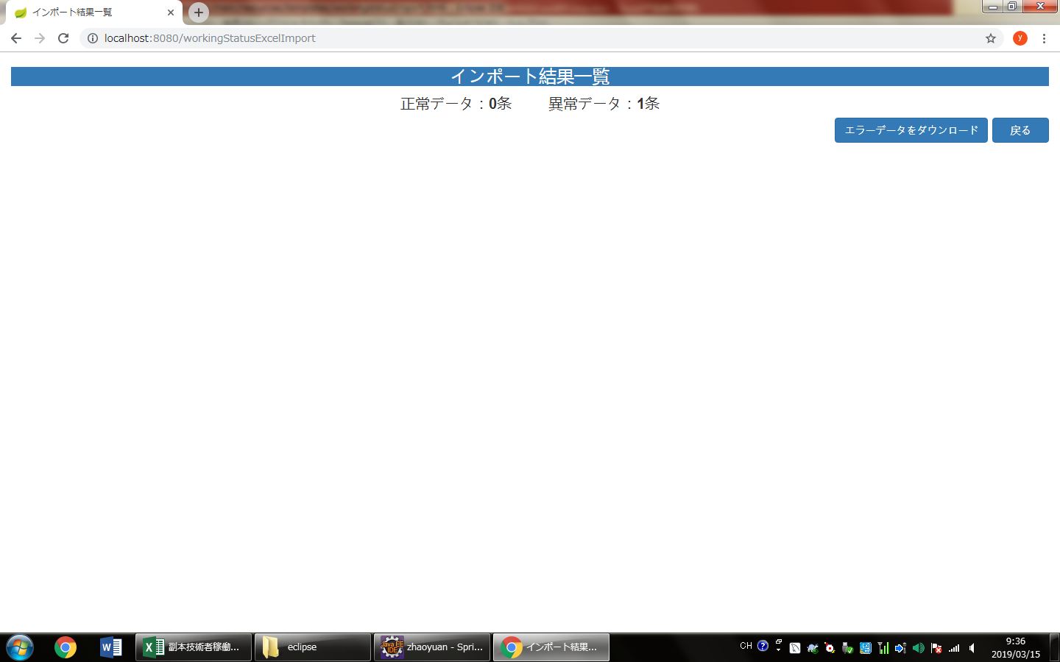

項目定義
項目属性 |  |  |  |  |  |  |  |  |  |  |  |  | バリデーション |  |  |  |  |  | データベース項目 (*ロジックor詳細設計)
No | グループ タイプ | グループ名 (論理名) | グループ名 (物理・クラス名) | コンポーネント名 | コンポーネント 物理名 | HTMLタイプ | I/O | 型 | 長さ | フォーマット ／スタイル | タブ オーダー | 表示条件 | 必須 | 桁 | 型 | 範囲 | 関連 | 参照 | テーブル | カラム
1 | Form | 正常データ |  | 正常データ |  | ボタン | IN |  | - |  | 1 | 常に表示
2 | Form | 異常データ |  | 異常データ |  | ボタン | IN |  | - |  | 2 | 常に表示
3 | Form | 社員リスト |  |  |  |  | IN |  |  |  | 3 | 常に表示
4 | Form |  |  | 戻る |  | ボタン | IN |  |  |  | 4 | 常に表示
バリデーション

アクション

